1-1
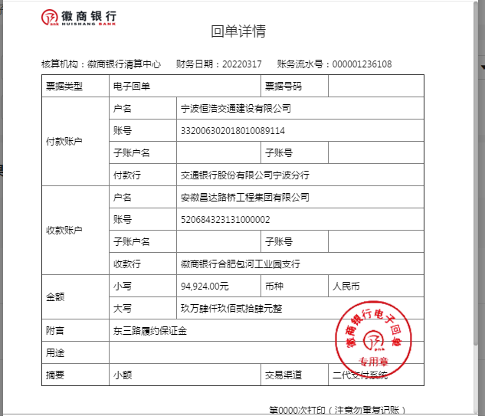
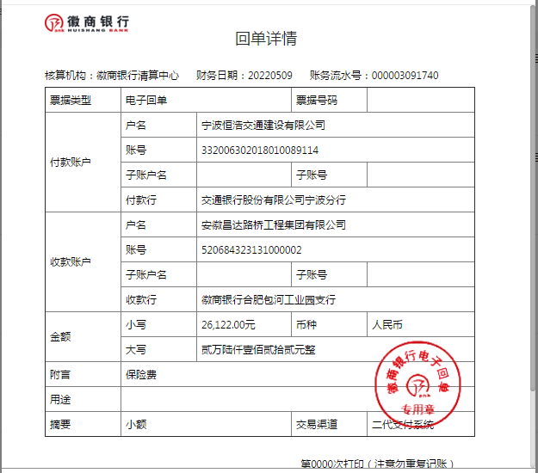
工程款支付证书
工程名称 |  | 东三路一期等4条道路智能交通提升改造工程 |  |  |  |  | 建设单位 |  |  |  |  |  |  | ERP编号 |  | 14946 | 档案编号
合同金额 |  | 4,746,200.00 |  |  | 中标时间 | 2022-01-27 | 已提供工程资料 |  | 中标通知书 |  |  |  |  | 保存地址 |  | 合肥 | 责任单位 |  | 东部大区
决算金额 |  |  |  |  | 决算时间 |  | 项目部印章 |  | 无 |  |  |  |  | 施工人 |  | 周恒泉18857466661 | 区域责任人 | 施迎东 | 省办负责人 | 施迎东
序号 | 经营填写 |  |  |  |  | 工程填写 | 经营填写 |  |  | 财务填写 |  | 经营、工程、质安填写 |  | 区域负责人 |  | 申请部门填写财务核对 |  |  | 本次支付 金额 | 剩余款项
 | 到款情况 |  |  |  |  |  | 暂列金 |  |  | 代缴税金 |  | 其他扣款 |  | 预留款 |  | 成本票
 | 日期 | 工程款金额 | 周转金金额 | 到款银行 | 到款账户 | 完成进度 | 比例 | 金额 | 备注 | 金额 | 备注 | 金额 | 备注 | 金额 | 备注 | 供货单位 | 合同额 | 成本票额
1 | 2022-03-17 |  | 94,924.00 | 徽行 | 5206 8432 1310 0000 02 |  |  |  |  |  |  |  | 转账费后期扣 |  |  | 杭州大江东城市基础设施建设有限公司-履约保证金 开户行：宁波银行杭州大江东小微企业专营支行 开户行：7121 0122 0000 46707 |  |  | 94,924.00
2 | 2022-05-09 |  | 26122.00 | 徽行 | 5206 8432 1310 0000 02 |  |  |  |  |  |  |  | 转账费后期扣 |  |  | 中国人寿保险股份有限公司杭州市分公司-意外险 开户行：工商银行众安支行 账号：120 2021 7299 0000 9509 |  |  | 7,200.00
 |  |  |  |  |  |  |  |  |  |  |  |  |  |  |  | 中国人寿财产保险股份有限公司杭州市中心支公司-一切险 开户银行：工商银行凤起支行 帐号：120 2022 5199 0004 2930 |  |  | 18922.00

合计 |  | 0 | 121046.00 |  |  |  | - | 0.00 |  | 0.00 |  | 0.00 | - | 0.00 | - | - |  |  | 121,046.00 | 0.00
本次结算、支付明细 |  | 应支付金额 |  |  | 26122.00 |  | 本次支付金额 |  |  |  |  |  | 小写 | 26,122.00
 |  | 已支付金额 |  |  | 0.00 |  |  |  |  |  |  |  | 大写 | RMB26122

1-2
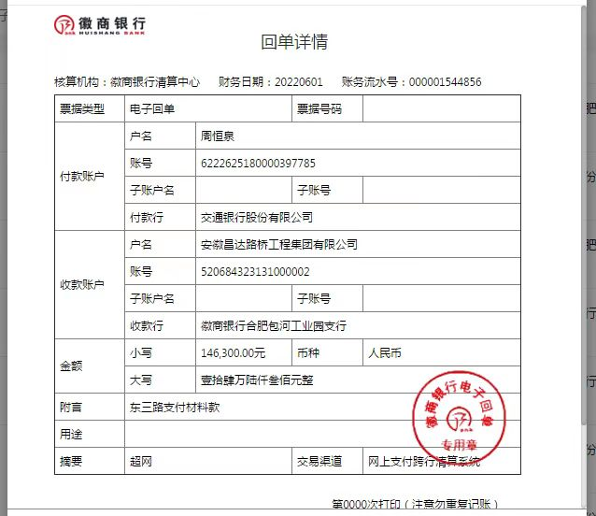
工程款支付证书
工程名称 |  | 东三路一期等4条道路智能交通提升改造工程 |  |  |  |  | 建设单位 |  |  |  |  |  |  | ERP编号 |  | 14946 | 档案编号
合同金额 |  | 4,746,200.00 |  |  | 中标时间 | 2022-01-27 | 已提供工程资料 |  | 中标通知书 |  |  |  |  | 保存地址 |  | 合肥 | 责任单位 |  | 东部大区
决算金额 |  |  |  |  | 决算时间 |  | 项目部印章 |  | 无 |  |  |  |  | 施工人 |  | 周恒泉18857466661 | 区域责任人 | 施迎东 | 省办负责人 | 施迎东
序号 | 经营填写 |  |  |  |  | 工程填写 | 经营填写 |  |  | 财务填写 |  | 经营、工程、质安填写 |  | 区域负责人 |  | 申请部门填写财务核对 |  |  | 本次支付 金额 | 剩余款项
 | 到款情况 |  |  |  |  |  | 暂列金 |  |  | 代缴税金 |  | 其他扣款 |  | 预留款 |  | 成本票
 | 日期 | 工程款金额 | 周转金金额 | 到款银行 | 到款账户 | 完成进度 | 比例 | 金额 | 备注 | 金额 | 备注 | 金额 | 备注 | 金额 | 备注 | 供货单位 | 合同额 | 成本票额
1 | 2022-03-17 |  | 94,924.00 | 徽行 | 5206 8432 1310 0000 02 |  |  |  |  |  |  |  | 转账费后期扣 |  |  | 杭州大江东城市基础设施建设有限公司-履约保证金 开户行：宁波银行杭州大江东小微企业专营支行 开户行：7121 0122 0000 46707 |  |  | 94,924.00
2 | 2022-05-09 |  | 26122.00 | 徽行 | 5206 8432 1310 0000 02 |  |  |  |  |  |  |  | 转账费后期扣 |  |  | 中国人寿保险股份有限公司杭州市分公司-意外险 开户行：工商银行众安支行 账号：120 2021 7299 0000 9509 |  |  | 7,200.00
 |  |  |  |  |  |  |  |  |  |  |  |  |  |  |  | 中国人寿财产保险股份有限公司杭州市中心支公司-一切险 开户银行：工商银行凤起支行 帐号：120 2022 5199 0004 2930 |  |  | 18922.00
3 | 2022-06-01 |  | 146300.00 | 徽行 | 5206 8432 1310 0000 02 |  |  |  |  |  |  |  | 转账费后期扣 |  |  | 江苏省科华光电科技有限公司-杆件 开户行：农行高邮市菱塘支行 账号：101 5190 1040 0050 15 | 209,000.00 |  | 62,700.00
 |  |  |  |  |  |  |  |  |  |  |  |  |  |  |  | 江苏省科华光电科技有限公司-杆件 开户行：农行高邮市菱塘支行 账号：101 5190 1040 0050 15 | 209,000.00 |  | 83,600.00

合计 |  | 0 | 267346.00 |  |  |  | - | 0.00 |  | 0.00 |  | 0.00 | - | 0.00 | - | - |  |  | 267,346.00 | 0.00
本次结算、支付明细 |  | 应支付金额 |  |  | 146300.00 |  | 本次支付金额 |  |  |  |  |  | 小写 | 146,300.00
 |  | 已支付金额 |  |  | 0.00 |  |  |  |  |  |  |  | 大写 | RMB146300

1-3
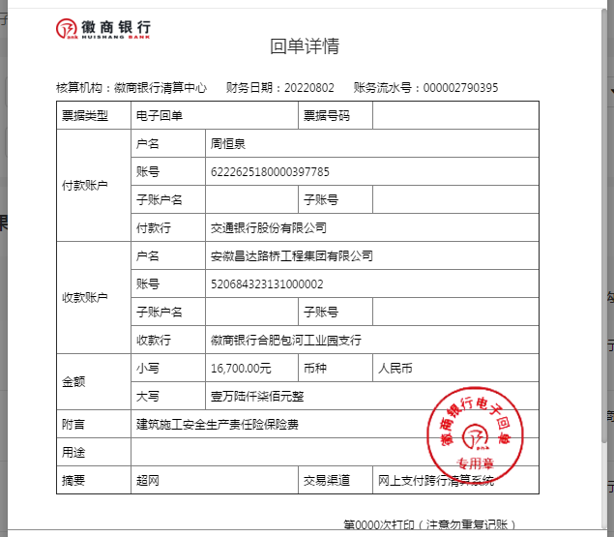
工程款支付证书
工程名称 |  | 东三路一期等4条道路智能交通提升改造工程 |  |  |  |  | 建设单位 |  |  |  |  |  |  | ERP编号 |  | 14946 | 档案编号
合同金额 |  | 4,746,200.00 |  |  | 中标时间 | 2022-01-27 | 已提供工程资料 |  | 中标通知书 |  |  |  |  | 保存地址 |  | 合肥 | 责任单位 |  | 东部大区
决算金额 |  |  |  |  | 决算时间 |  | 项目部印章 |  | 无 |  |  |  |  | 施工人 |  | 周恒泉18857466661 | 区域责任人 | 施迎东 | 省办负责人 | 施迎东
序号 | 经营填写 |  |  |  |  | 工程填写 | 经营填写 |  |  | 财务填写 |  | 经营、工程、质安填写 |  | 区域负责人 |  | 申请部门填写财务核对 |  |  | 本次支付 金额 | 剩余款项
 | 到款情况 |  |  |  |  |  | 暂列金 |  |  | 代缴税金 |  | 其他扣款 |  | 预留款 |  | 成本票
 | 日期 | 工程款金额 | 周转金金额 | 到款银行 | 到款账户 | 完成进度 | 比例 | 金额 | 备注 | 金额 | 备注 | 金额 | 备注 | 金额 | 备注 | 供货单位 | 合同额 | 成本票额
1 | 2022-03-17 |  | 94,924.00 | 徽行 | 5206 8432 1310 0000 02 |  |  |  |  |  |  |  | 转账费后期扣 |  |  | 杭州大江东城市基础设施建设有限公司-履约保证金 开户行：宁波银行杭州大江东小微企业专营支行 开户行：7121 0122 0000 46707 |  |  | 94,924.00
2 | 2022-05-09 |  | 26122.00 | 徽行 | 5206 8432 1310 0000 02 |  |  |  |  |  |  |  | 转账费后期扣 |  |  | 中国人寿保险股份有限公司杭州市分公司-意外险 开户行：工商银行众安支行 账号：120 2021 7299 0000 9509 |  |  | 7,200.00
 |  |  |  |  |  |  |  |  |  |  |  |  |  |  |  | 中国人寿财产保险股份有限公司杭州市中心支公司-一切险 开户银行：工商银行凤起支行 帐号：120 2022 5199 0004 2930 |  |  | 18922.00
3 | 2022-06-01 |  | 146300.00 | 徽行 | 5206 8432 1310 0000 02 |  |  |  |  |  |  |  | 转账费后期扣 |  |  | 江苏省科华光电科技有限公司-杆件 开户行：农行高邮市菱塘支行 账号：101 5190 1040 0050 15 | 209,000.00 |  | 62,700.00
 |  |  |  |  |  |  |  |  |  |  |  |  |  |  |  | 江苏省科华光电科技有限公司-杆件 开户行：农行高邮市菱塘支行 账号：101 5190 1040 0050 15 | 209,000.00 |  | 83,600.00
4 | 2022-08-02 |  | 16700.00 | 徽行 | 5206 8432 1310 0000 02 |  |  |  |  |  |  |  | 转账费后期扣 |  |  | 中国大地财产保险股份有限公司杭州中心支公司-保险 开户行：中国工商银行众安支行 账号：1202 0217 1990 0103 376 | 16,700.00 |  | 16,700.00

合计 |  | 0 | 284046.00 |  |  |  | - | 0.00 |  | 0.00 |  | 0.00 | - | 0.00 | - | - |  |  | 284,046.00 | 0.00
本次结算、支付明细 |  | 应支付金额 |  |  | 16700.00 |  | 本次支付金额 |  |  |  |  |  | 小写 | 16,700.00
 |  | 已支付金额 |  |  | 0.00 |  |  |  |  |  |  |  | 大写 | RMB16700

1-4
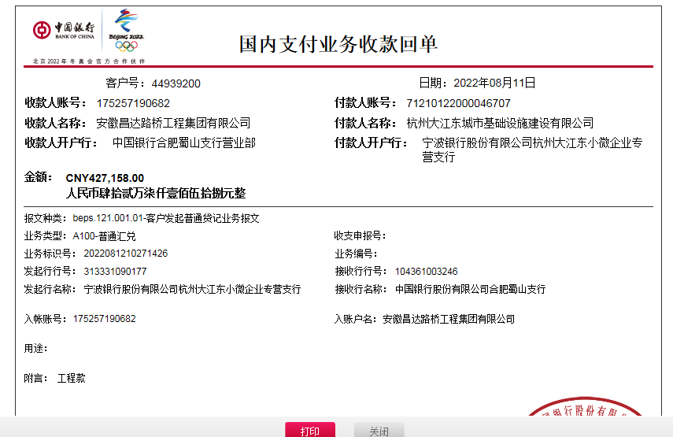
工程款支付证书
工程名称 |  | 东三路一期等4条道路智能交通提升改造工程 |  |  |  |  | 建设单位 |  |  |  |  |  |  | ERP编号 |  | 14946 | 档案编号
合同金额 |  | 4,746,200.00 |  |  | 中标时间 | 2022-01-27 | 已提供工程资料 |  | 中标通知书 |  |  |  |  | 保存地址 |  | 合肥 | 责任单位 |  | 东部大区
决算金额 |  |  |  |  | 决算时间 |  | 项目部印章 |  | 无 |  |  |  |  | 施工人 |  | 周恒泉18857466661 | 区域责任人 | 施迎东 | 省办负责人 | 施迎东
序号 | 经营填写 |  |  |  |  | 工程填写 | 经营填写 |  |  | 财务填写 |  | 经营、工程、质安填写 |  | 区域负责人 |  | 申请部门填写财务核对 |  |  | 本次支付 金额 | 剩余款项
 | 到款情况 |  |  |  |  |  | 暂列金 |  |  | 代缴税金 |  | 其他扣款 |  | 预留款 |  | 成本票
 | 日期 | 工程款金额 | 周转金金额 | 到款银行 | 到款账户 | 完成进度 | 比例 | 金额 | 备注 | 金额 | 备注 | 金额 | 备注 | 金额 | 备注 | 供货单位 | 合同额 | 成本票额
1 | 2022-03-17 |  | 94,924.00 | 徽行 | 5206 8432 1310 0000 02 |  |  |  |  |  |  |  | 转账费后期扣 |  |  | 杭州大江东城市基础设施建设有限公司-履约保证金 开户行：宁波银行杭州大江东小微企业专营支行 开户行：7121 0122 0000 46707 |  |  | 94,924.00
2 | 2022-05-09 |  | 26122.00 | 徽行 | 5206 8432 1310 0000 02 |  |  |  |  |  |  |  | 转账费后期扣 |  |  | 中国人寿保险股份有限公司杭州市分公司-意外险 开户行：工商银行众安支行 账号：120 2021 7299 0000 9509 |  |  | 7,200.00
 |  |  |  |  |  |  |  |  |  |  |  |  |  |  |  | 中国人寿财产保险股份有限公司杭州市中心支公司-一切险 开户银行：工商银行凤起支行 帐号：120 2022 5199 0004 2930 |  |  | 18922.00
3 | 2022-06-01 |  | 146300.00 | 徽行 | 5206 8432 1310 0000 02 |  |  |  |  |  |  |  | 转账费后期扣 |  |  | 江苏省科华光电科技有限公司-杆件 开户行：农行高邮市菱塘支行 账号：101 5190 1040 0050 15 | 209,000.00 |  | 62,700.00
 |  |  |  |  |  |  |  |  |  |  |  |  |  |  |  | 江苏省科华光电科技有限公司-杆件 开户行：农行高邮市菱塘支行 账号：101 5190 1040 0050 15 | 209,000.00 |  | 83,600.00
4 | 2022-08-02 |  | 16700.00 | 徽行 | 5206 8432 1310 0000 02 |  |  |  |  |  |  |  | 转账费后期扣 |  |  | 中国大地财产保险股份有限公司杭州中心支公司-保险 开户行：中国工商银行众安支行 账号：1202 0217 1990 0103 376 | 16,700.00 |  | 16,700.00
5 | 2022-08-11 | 427,158.00 |  | 中行 | 1752 5719 0682 |  |  |  | 下次扣 | 261.25 | 水利基金 | 350.00 | 转账费 |  |  | 杭州裕杰科技有限公司-宽带费 开户行：杭州联合银行下沙支行 账号：2010 0023 8744 519 | 43,200.00 |  | 43,200.00
 |  |  |  |  |  |  |  |  |  |  |  | 1,884.00 | 2022.6.14王童去浙江项目办理农民工工资户出场费及差旅费

合计 |  | 427158 | 284046.00 |  |  |  | - | 0.00 |  | 261.25 |  | 2,234.00 | - | 0.00 | - | - |  |  | 327,246.00 | 381462.75
本次结算、支付明细 |  | 应支付金额 |  |  | 43200.00 |  | 本次支付金额 |  |  |  |  |  | 小写 | 43,200.00
 |  | 已支付金额 |  |  | 0.00 |  |  |  |  |  |  |  | 大写 | RMB43200

1-6
工程款支付证书
工程名称 |  | 东三路一期等4条道路智能交通提升改造工程 |  |  |  |  | 建设单位 |  |  |  |  |  |  | ERP编号 |  | 14946 | 档案编号
合同金额 |  | 4,746,200.00 |  |  | 中标时间 | 2022-01-27 | 已提供工程资料 |  | 中标通知书、施工合同、投资协议 |  |  |  |  | 保存地址 |  | 合肥 | 责任单位 |  | 东部大区
决算金额 |  |  |  |  | 决算时间 |  | 项目部印章 |  | 无 |  |  |  |  | 施工人 |  | 周恒泉18857466661 | 区域责任人 | 施迎东 | 省办负责人 | 施迎东
序号 | 经营填写 |  |  |  |  | 工程填写 | 经营填写 |  |  | 财务填写 |  | 经营、工程、质安填写 |  | 区域负责人 |  | 申请部门填写财务核对 |  |  | 本次支付 金额 | 剩余款项
 | 到款情况 |  |  |  |  |  | 暂列金 |  |  | 代缴税金 |  | 其他扣款 |  | 预留款 |  | 成本票
 | 日期 | 工程款金额 | 周转金金额 | 到款银行 | 到款账户 | 完成进度 | 比例 | 金额 | 备注 | 金额 | 备注 | 金额 | 备注 | 金额 | 备注 | 供货单位 | 合同额 | 成本票额
1 | 2022-03-17 |  | 94,924.00 | 徽行 | 5206 8432 1310 0000 02 |  |  |  |  |  |  |  | 转账费后期扣 |  |  | 杭州大江东城市基础设施建设有限公司-履约保证金 开户行：宁波银行杭州大江东小微企业专营支行 开户行：7121 0122 0000 46707 |  |  | 94,924.00
2 | 2022-05-09 |  | 26122.00 | 徽行 | 5206 8432 1310 0000 02 |  |  |  |  |  |  |  | 转账费后期扣 |  |  | 中国人寿保险股份有限公司杭州市分公司-意外险 开户行：工商银行众安支行 账号：120 2021 7299 0000 9509 |  |  | 7,200.00
 |  |  |  |  |  |  |  |  |  |  |  |  |  |  |  | 中国人寿财产保险股份有限公司杭州市中心支公司-一切险 开户银行：工商银行凤起支行 帐号：120 2022 5199 0004 2930 |  |  | 18922.00
3 | 2022-06-01 |  | 146300.00 | 徽行 | 5206 8432 1310 0000 02 |  |  |  |  |  |  |  | 转账费后期扣 |  |  | 江苏省科华光电科技有限公司-杆件 开户行：农行高邮市菱塘支行 账号：101 5190 1040 0050 15 | 209,000.00 |  | 62,700.00
 |  |  |  |  |  |  |  |  |  |  |  |  |  |  |  | 江苏省科华光电科技有限公司-杆件 开户行：农行高邮市菱塘支行 账号：101 5190 1040 0050 15 | 209,000.00 |  | 83,600.00
4 | 2022-08-02 |  | 16700.00 | 徽行 | 5206 8432 1310 0000 02 |  |  |  |  |  |  |  | 转账费后期扣 |  |  | 中国大地财产保险股份有限公司杭州中心支公司-保险 开户行：中国工商银行众安支行 账号：1202 0217 1990 0103 376 | 16,700.00 |  | 16,700.00
5 | 2022-08-11 | 427,158.00 |  | 中行 | 1752 5719 0682 |  |  |  | 下次扣 | 261.25 | 水利基金 | 350.00 | 转账费 |  |  | 杭州裕杰科技有限公司-宽带费 开户行：杭州联合银行下沙支行 账号：2010 0023 8744 519 | 43,200.00 |  | 43,200.00
 |  |  |  |  |  |  |  |  |  |  |  | 1,884.00 | 2022.6.14王童去浙江项目办理农民工工资户出场费及差旅费
6 | 2022-08-29 |  |  |  |  |  | 2.0% | 47,462.00 | 50%管理费 | 23,731.00 | 企税 | 100.00 | 转账费 |  |  | 浙江昕扬建筑劳务有限公司-劳务 开户行：工商银行杭州南星桥支行 账号：1202 0036 1990 0066 065 | 251,611.00 |  | 125805.50
 |  |  |  |  |  |  |  |  |  |  |  | 500.00 | 外经证
7 | 2022-09-07 |  |  |  |  |  |  | -47,462.00 | 已转公司 | -23,922.25 | 已转公司 | 200.00 | 转账费 |  |  | 浙江大合检测有限公司-检测 开户行：中国农业银行杭州杭三路支行 账号：1902 0401 0400 0717 7 | 22,000.00 |  | 19000.00
 |  |  |  |  |  |  |  |  |  |  |  | -2,834.00 | 已转公司 |  |  | 杭州大江东城市设施管养有限公司-专业分包 开户行：光大银行杭州建国路支行 账号：7692 0188 0001 9327 0 | 50,000.00 |  | 21980.00
 |  |  |  |  |  |  |  |  |  |  |  |  |  |  |  | 浙江瑞策信息技术有限公司-摄像机交换机机箱柜子 开户行：北京银行杭州科技城支行 账号：2000 0041 2135 0003 0167 640 | 1,673,854.00 |  | 150000.00

合计 |  | 427158 | 284046.00 |  |  |  | - | 0.00 |  | 70.00 |  | 200.00 | - | 0.00 | - | - |  |  | 644,031.50 | 66902.50
本次结算、支付明细 |  | 应支付金额 |  |  | 190980.00 |  | 本次支付金额 |  |  |  |  |  | 小写 | 190,980.00
 |  | 已支付金额 |  |  | 0.00 |  |  |  |  |  |  |  | 大写 | RMB190980

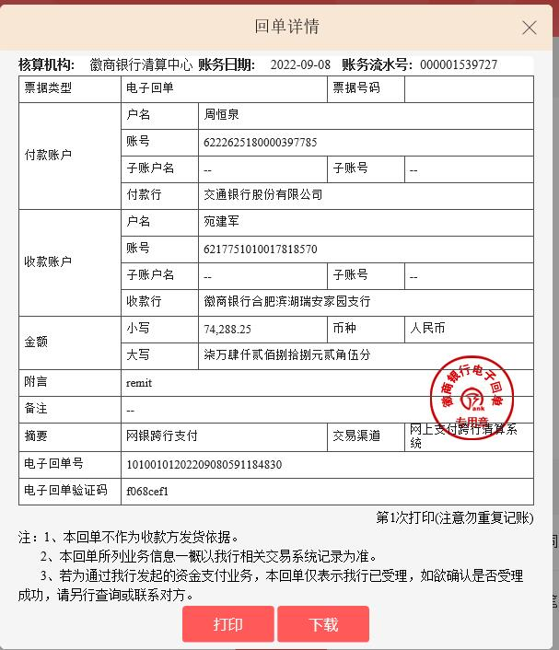

 |  |  |  |  |  |  |  |  |  | 94924

2-1
工程款支付证书
工程名称 |  | 东三路一期等4条道路智能交通提升改造工程 |  |  |  |  | 建设单位 |  |  |  |  |  |  | ERP编号 |  | 14946 | 档案编号
合同金额 |  | 4,746,200.00 |  |  | 中标时间 | 2022-01-27 | 已提供工程资料 |  | 中标通知书、施工合同、投资协议 |  |  |  |  | 保存地址 |  | 合肥 | 责任单位 |  | 东部大区
决算金额 |  |  |  |  | 决算时间 |  | 项目部印章 |  | 无 |  |  |  |  | 施工人 |  | 周恒泉18857466661 | 区域责任人 | 施迎东 | 省办负责人 | 施迎东
序号 | 经营填写 |  |  |  |  | 工程填写 | 经营填写 |  |  | 财务填写 |  | 经营、工程、质安填写 |  | 区域负责人 |  | 申请部门填写财务核对 |  |  | 本次支付 金额 | 剩余款项
 | 到款情况 |  |  |  |  |  | 暂列金 |  |  | 代缴税金 |  | 其他扣款 |  | 预留款 |  | 成本票
 | 日期 | 工程款金额 | 周转金金额 | 到款银行 | 到款账户 | 完成进度 | 比例 | 金额 | 备注 | 金额 | 备注 | 金额 | 备注 | 金额 | 备注 | 供货单位 | 合同额 | 成本票额
1 | 2022-03-17 |  | 94,924.00 | 徽行 | 5206 8432 1310 0000 02 |  |  |  |  |  |  |  | 转账费后期扣 |  |  | 杭州大江东城市基础设施建设有限公司-履约保证金 开户行：宁波银行杭州大江东小微企业专营支行 开户行：7121 0122 0000 46707 |  |  | 94,924.00
2 | 2022-05-09 |  | 26122.00 | 徽行 | 5206 8432 1310 0000 02 |  |  |  |  |  |  |  | 转账费后期扣 |  |  | 中国人寿保险股份有限公司杭州市分公司-意外险 开户行：工商银行众安支行 账号：120 2021 7299 0000 9509 |  |  | 7,200.00
 |  |  |  |  |  |  |  |  |  |  |  |  |  |  |  | 中国人寿财产保险股份有限公司杭州市中心支公司-一切险 开户银行：工商银行凤起支行 帐号：120 2022 5199 0004 2930 |  |  | 18922.00
3 | 2022-06-01 |  | 146300.00 | 徽行 | 5206 8432 1310 0000 02 |  |  |  |  |  |  |  | 转账费后期扣 |  |  | 江苏省科华光电科技有限公司-杆件 开户行：农行高邮市菱塘支行 账号：101 5190 1040 0050 15 | 209,000.00 |  | 62,700.00
 |  |  |  |  |  |  |  |  |  |  |  |  |  |  |  | 江苏省科华光电科技有限公司-杆件 开户行：农行高邮市菱塘支行 账号：101 5190 1040 0050 15 | 209,000.00 |  | 83,600.00
4 | 2022-08-02 |  | 16700.00 | 徽行 | 5206 8432 1310 0000 02 |  |  |  |  |  |  |  | 转账费后期扣 |  |  | 中国大地财产保险股份有限公司杭州中心支公司-保险 开户行：中国工商银行众安支行 账号：1202 0217 1990 0103 376 | 16,700.00 |  | 16,700.00
5 | 2022-08-11 | 427,158.00 |  | 中行 | 1752 5719 0682 |  |  |  | 下次扣 | 261.25 | 水利基金 | 350.00 | 转账费 |  |  | 杭州裕杰科技有限公司-宽带费 开户行：杭州联合银行下沙支行 账号：2010 0023 8744 519 | 43,200.00 |  | 43,200.00
 |  |  |  |  |  |  |  |  |  |  |  | 1,884.00 | 2022.6.14王童去浙江项目办理农民工工资户出场费及差旅费
6 | 2022-08-29 |  |  |  |  |  | 2.0% | 47,462.00 | 50%管理费 | 23,731.00 | 企税 | 100.00 | 转账费 |  |  | 浙江昕扬建筑劳务有限公司-劳务 开户行：工商银行杭州南星桥支行 账号：1202 0036 1990 0066 065 | 251,611.00 |  | 125805.50
 |  |  |  |  |  |  |  |  |  |  |  | 500.00 | 外经证
7 | 2022-09-07 |  |  |  |  |  |  | -47,462.00 | 已转公司 | -23,922.25 | 已转公司 | 200.00 | 转账费 |  |  | 浙江大合检测有限公司-检测 开户行：中国农业银行杭州杭三路支行 账号：1902 0401 0400 0717 7 | 22,000.00 |  | 19000.00
 |  |  |  |  |  |  |  |  |  |  |  | -2,834.00 | 已转公司 |  |  | 杭州大江东城市设施管养有限公司-专业分包 开户行：光大银行杭州建国路支行 账号：7692 0188 0001 9327 0 | 50,000.00 |  | 21980.00
 |  |  |  |  |  |  |  |  |  |  |  |  |  |  |  | 浙江瑞策信息技术有限公司-摄像机交换机机箱柜子 开户行：北京银行杭州科技城支行 账号：2000 0041 2135 0003 0167 640 | 1,673,854.00 |  | 150000.00
8 | 2022-12-09 | 2,272,559.30 |  | 中行 | 1752 5719 0682 |  | 2% | 47,462.00 | 50%管理费 | 23,731.00 | 企税50% |  | 转账费 |  |  | 浙江瑞策信息技术有限公司-摄像机交换机机箱柜子 开户行：北京银行杭州科技城支行 账号：2000 0041 2135 0003 0167 640 | 1,673,854.00 |  | 1128467.30
 |  |  |  |  |  |  |  |  |  | 1,437.12 | 水利基金 | 33,000.00 | 建造师占用费 |  |  | 浙江昕扬建筑劳务有限公司-劳务 开户行：工商银行杭州南星桥支行 账号：1202 0036 1990 0066 065 | 251,611.00 |  | 80000.00
 |  |  |  |  |  |  |  |  |  | 783.23 | 印花税 |  |  |  |  | 浙江瑞策信息技术有限公司-劳务 开户行：北京银行杭州科技城支行 账号：2000 0041 2135 0003 0167 640 | 1,001,392.00 |  | 1001392.00

合计 |  | 2699717.3 | 284046.00 |  |  |  | - | 47,462.00 |  | 26,021.35 |  | 33,200.00 | - | 0.00 | - | - |  |  | 2,853,890.80 | 23189.15
本次结算、支付明细 |  | 应支付金额 |  |  | 2209859.30 |  | 本次支付金额 |  |  |  |  |  | 小写 | 2,209,859.30
 |  | 已支付金额 |  |  | 0.00 |  |  |  |  |  |  |  | 大写 | RMB2209859.3
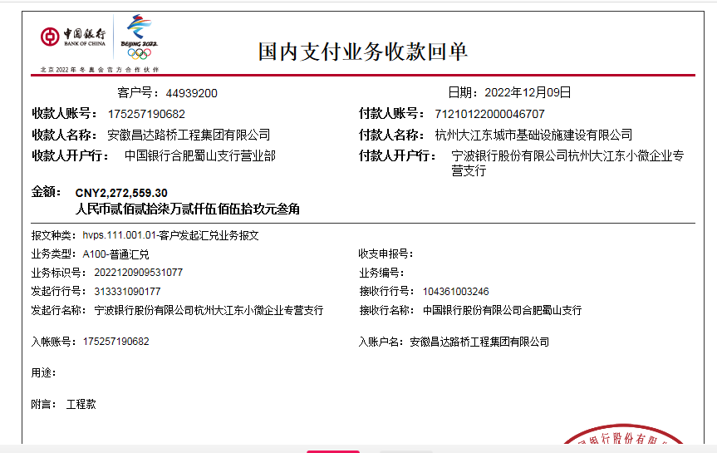

 |  |  |  |  |  |  |  |  |  | 94924

